ST2
1 | 3
2 | 10
3 | 14
4 | 0
5 | 7
6 | 43
7 | 5
8 | 0
9 | 4
10 | 4
11 | 6
12 | 589
13 | 0
14 | 87
15 | 9
16 | 8
17 | 28
18 | 289
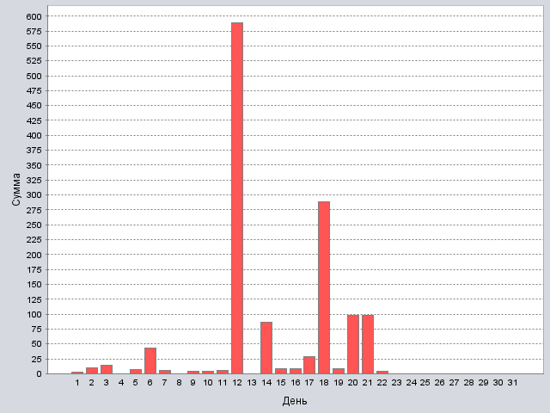
19 | 9
20 | 98
21 | 98
22 | 4
23 | 0
24 | 0
25 | 0
26 | 0
27 | 0
28 | 0
29 | 0
30 | 0
31 | 0

Итог: | 1315

ST3
1 | 0
2 | 0
3 | 0
4 | 11
5 | 9
6 | 9
7 | 2
8 | 8
9 | 8
10 | 86
11 | 44
12 | 0
13 | 321
14 | 3
15 | 972
16 | 56
17 | 65
18 | 62
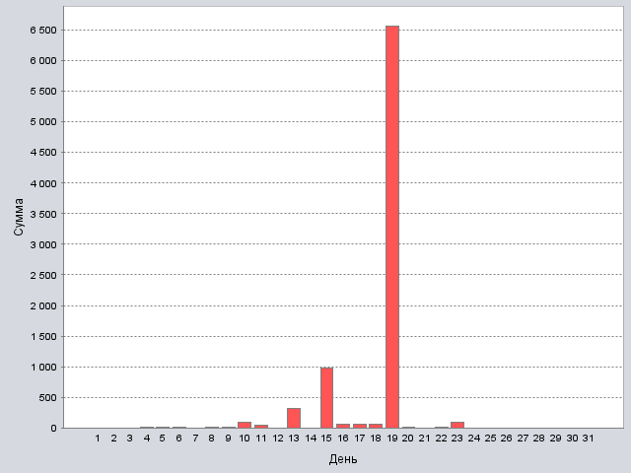
19 | 6565
20 | 6
21 | 0
22 | 9
23 | 89
24 | 0
25 | 0
26 | 0
27 | 0
28 | 0
29 | 0
30 | 0
31 | 0

Итог: | 8325

Итог
1 | 3 | 0
2 | 10 | 0
3 | 14 | 0
4 | 0 | 11
5 | 7 | 9
6 | 43 | 9
7 | 5 | 2
8 | 0 | 8
9 | 4 | 8
10 | 4 | 86
11 | 6 | 44
12 | 589 | 0
13 | 0 | 321
14 | 87 | 3
15 | 9 | 972
16 | 8 | 56
17 | 28 | 65
18 | 289 | 62
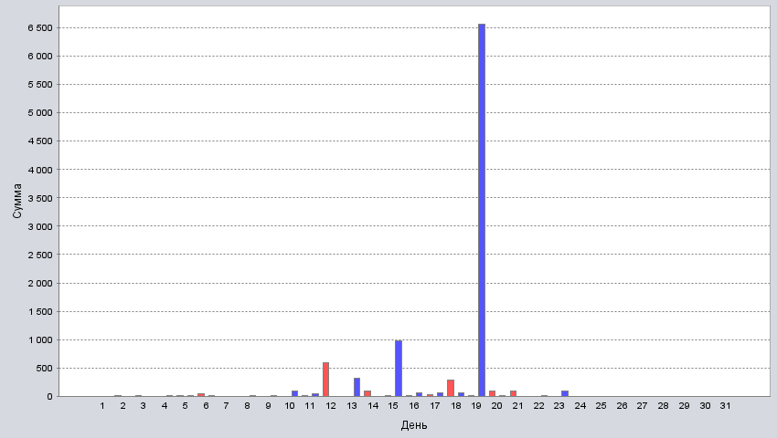
19 | 9 | 6565
20 | 98 | 6
21 | 98 | 0
22 | 4 | 9
23 | 0 | 89
24 | 0 | 0
25 | 0 | 0
26 | 0 | 0
27 | 0 | 0
28 | 0 | 0
29 | 0 | 0
30 | 0 | 0
31 | 0 | 0

Итог: | 1315 | 8325

